Question Management
Common information |  |  |  | Project name |  | Testing System |  |  |  |  |  | Creator | ctanh
 |  |  |  | System name |  |  |  |  |  |  |  | Created date | 27/2/2020
 |  |  |  | Phase name |  |  |  |  |  |  |  | Version | 1.0
 |  |  |  | Document ID |  |  |  |  |  |  |  | Updated by
 |  |  |  | Document name |  |  |  |  |  |  |  | Updated date
Detailed information |  |  |  | Screen ID
 |  |  |  | Screen name |  | Create Testing
 |  |  |  | Outline

 | 1. | Screen image

 |  | Bước 1. Sau khi đăng nhập Manager sẽ chọn chức năng Testing Management
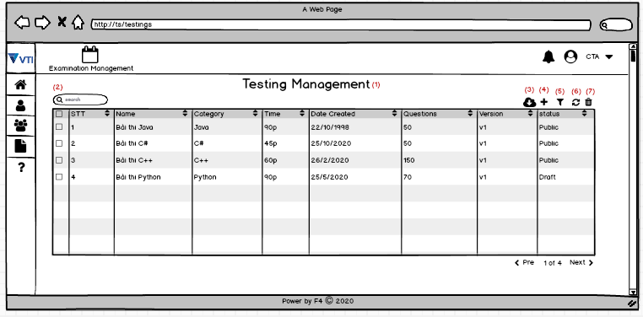

 |  |  |  |  |  |  |  |  |  | Hình 1

 |  |  |  |  |  |  |  |  | Hình 1: Màn hình viewlist Testing
 |  |  |  | (4) click chọn icon này để create Testing
 |  |  |  | (-) Có 2 lựa chọn khi Create Testing

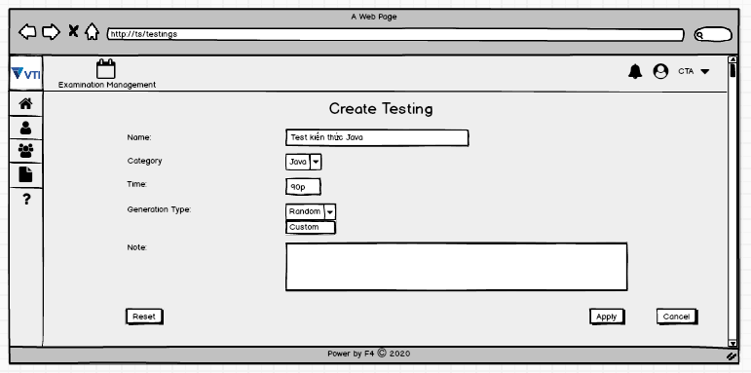

 |  |  |  | (+) (Random)
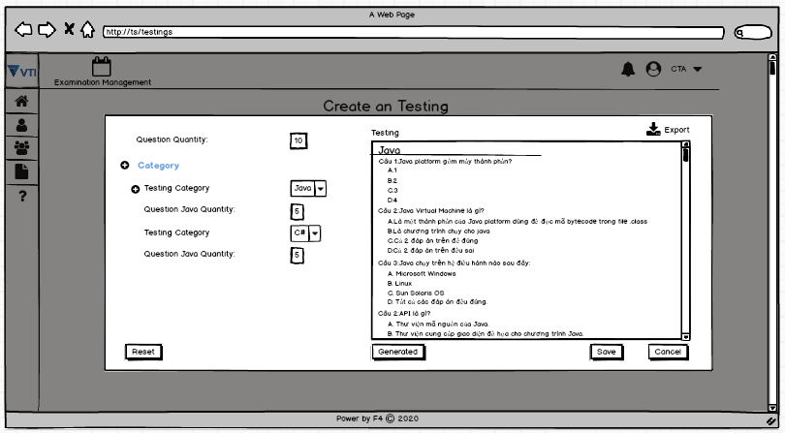

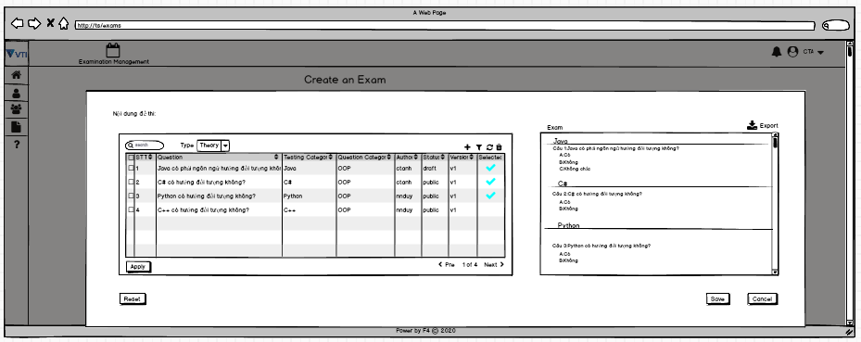
 |  |  |  | (+) Custom

 |  |  | (-) Nếu thành công thì sẽ hiện ra popup create success và hiển thị câu hỏi vừa thêm trên trang ViewList Testing
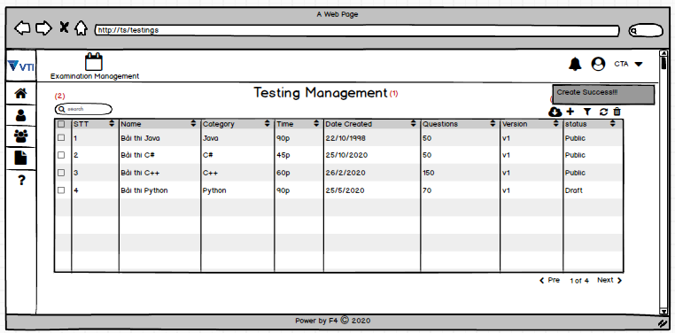

3. | Item display
 | Item | Display |  |  | Type |  | I/O | Initial value |  |  | Operation

4. | Activity Diagram

5. | Sequence Diagram

6. | State Diagram

7. | Pseudo Code

8. | Unit-test case

